Planilha1
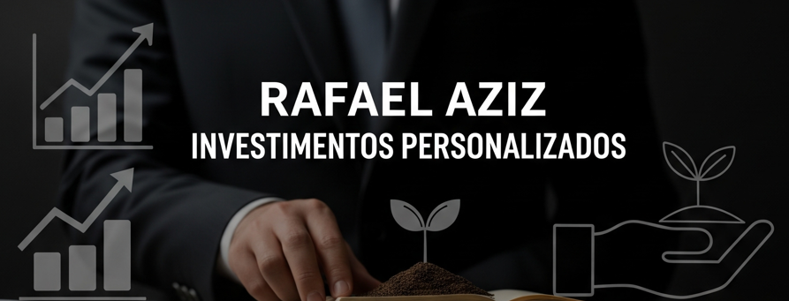

 | DADOS INICIAIS
 | Salário |  | R$ 10,000.00
 | Rendimento da Carteira |  | 1.08%
 | Sugestão de Investimento (30%) |  | R$ 3,000.00

 | INVESTIMENTO MENSAL
 | Quanto quero investir? |  | R$ 3,000.00
 | Periodo de Investimento |  | 5
 | Taxa de rendimento mensal |  | 1.08%
 | Patrimônio Acumulado |  | R$ 251,330.74
 | Dividendos Mensais |  | R$ 2,714.37

 | Cenários | Pat. Acum. | Dividendos
2 | Retorno em 2 anos | R$ 81,682.88 | R$ 882.18
5 | Retorno em 5 anos | R$ 251,330.74 | R$ 2,714.37
10 | Retorno em 10 anos | R$ 729,852.64 | R$ 7,882.41
15 | Retorno em 15 anos | R$ 1,640,935.79 | R$ 17,722.11
20 | Retorno em 20 anos | R$ 3,375,595.20 | R$ 36,456.43
25 | Retorno em 25 anos | R$ 6,678,305.02 | R$ 72,125.69
30 | Retorno em 30 anos | R$ 12,966,508.97 | R$ 140,038.30

 | Perfil | Agressivo
 | Valor Mensal Investido | R$ 3,000.00

 | Tipo de FII | % Sugerido | Valores
 | Papel | 25% | R$ 750.00
 | Tijolo | 25% | R$ 750.00
 | Híbridos | 15% | R$ 450.00
 | Fofs | 10% | R$ 300.00
 | Desenvolvimento | 20% | R$ 600.00
 | Agro (Em Expansão) | 5% | R$ 150.00
 |  |  | R$ 3,000.00
Composição da Carteira

